Bilješke
BILJEŠKE UZ FINANCIJSKE IZVJEŠTAJE - TFI (koji se sastavljaju za tromjesečna razdoblja) Naziv izdavatelja: ZAGREBAČKA BANKA D.D. OIB: 92963223473 Izvještajno razdoblje: 1.1.2023-31.12.2023 Bilješke uz financijske izvještaje za tromjesečna razdoblja uključuju:

a) objašnjenje poslovnih događaja koji su značajni za razumijevanje promjena u izvještaju o financijskog položaju i poslovnim rezultatima za izvještajno tromjesečno razdoblje izdavatelja u odnosu na zadnju poslovnu godinu, odnosno objavljuju se informacije vezane uz te događaje i ažuriraju odgovarajuće informacije objavljene u posljednjem godišnjem financijskom izvještaju (točke od 15. do 15C MRS 34 - Financijsko izvještavanje za razdoblja tijekom godine), Objašnjenje poslovnih događaja značajnih za razumijevanje promjena u izvještajima o financijskom položaju i poslovnim rezultatima nalazi se u Izvještaju poslovodstva za razdoblje od 01. siječnja do 31. prosinca 2023. godine Financijski izvještaji sastavljeni su u skladu s Međunarodnim standardim financijskog izvještavanja koje je usvojila Europska unija (MSFI) i daju cjelovit i istinit prikaz imovine i obveza, dobitaka i gubitaka, financijskog položaja i poslovanja Zagrebačke banke d.d.

b) informacije gdje je omogućen pristup posljednjim godišnjim financijskim izvještajima, radi razumijevanja informacija objavljenih u bilješkama uz financijske izvještaje sastavljene za izvještajno tromjesečno razdoblje, Pristup posljednjim godišnjim financijskim izvještajima dostupni su na stranici burze https://zse.hr i na službenoj web stranici: www.zaba.hr

c) izjava da se iste računovodstvene politike primjenjuju prilikom sastavljanja financijskih izvještaja za izvještajno tromjesečno razdoblje kao i u posljednjim godišnjim financijskim izvještajima ili, ako su te računovodstvene politike mijenjale, opis prirode i učinka promjene (točka 16.A (a) MRS 34- Financijsko izvještavanje za razdoblja tijekom godine), Prilikom sastavljanja ovih financijskih izvještaja za izvještajno tromjesečno razdoblje primjenjuju se iste računovodstvene politike kao i u posljednjim godišnjim revidiranim izvještajima.

d) objašnjenje poslovnih rezultata u slučaju da izdavatelj obavlja djelatnost sezonske prirode (točke 37. i 38. MRS 34- Financijsko izvještavanje za razdoblja tijekom godine) Društvo ne obavlja djelatnost sezonske prirode.

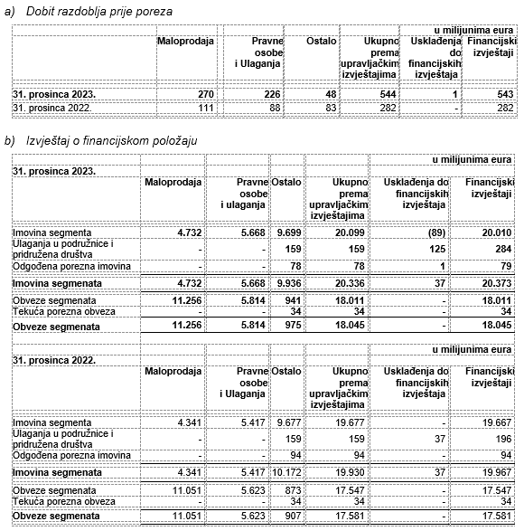 e) ostale objave koje propisuje MRS 34- Financijsko izvještavanje za razdoblja tijekom godine te Pregled dobiti (gubitka) te imovine i obveze po poslovnim segmentima za razdoblje tjekom godine prikazana je u slijedećoj tablici:

f) u bilješkama uz financijske izvještaje za tromjesečna razdoblja, osim gore navedenih informacija, objavljuju se i sljedeće informacije: 1. naziv, sjedište poduzetnika (adresa), pravni oblik poduzetnika, državu osnivanja, matični broj subjekta, osobni identifikacijski broj te, ako je primjenjivo, da je poduzetnik u likvidaciji, stečaju, skraćenom postupku prestanka ili izvanrednoj upravi Naziv, sjedište (adresa) izdavatelja, pravni oblik izdavatelja, država osnivanja, matični broj subjekta, osobni identifikacijski broj objavljeni su na stranici Opći podaci u sklopu ovog dokumenta.

2. usvojene računovodstvene politike (samo naznaku je li došlo do promjene u odnosu na prethodno razdoblje) Usvojene računovodstvne politike se nisu mijenjale u odnosu na prethodno razdoblje.

3. ukupan iznos svih financijskih obveza, jamstava ili nepredviđenih izdataka koji nisu uključeni u bilancu, te naznaku prirode i oblika eventualno uspostavljenog stvarnog osiguranja koje je dano; sve obveze koje se odnose na mirovine poduzetnika unutar grupe ili društva povezana sudjelujućim interesom objavljuju se odvojeno Banka nema financijskih obveza, jamstava ili nepredviđenih izdataka koji nisu uključeni u bilancu ove vrste.

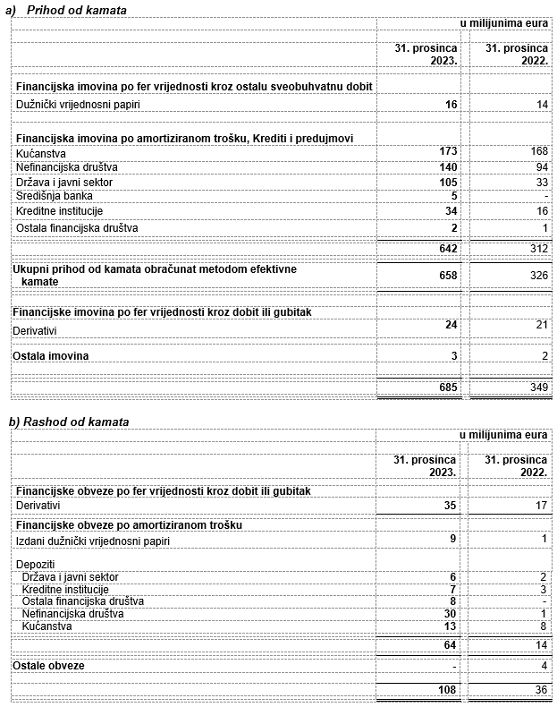 4. iznos i prirodu pojedinih stavki prihoda ili rashoda izuzetne veličine ili pojave Pregled prihoda i rashoda prikazan je u donjoj tablici.

5. iznose koje poduzetnik duguje i koji dospijevaju nakon više od pet godina, kao i ukupna dugovanja poduzetnika pokrivena vrijednim osiguranjem koje je dao poduzetnik, uz naznaku vrste i oblika osiguranja Banka nema dugovanja koja dospjevaju nakon više od pet godina. Na datum bilance nema dugovanja koja su pokrivena vrijednim osiguranjem koje je izdala Banka.

6. prosječan broj zaposlenih tijekom tekućeg razdoblja Prosječan broj zaposlenih tijekom izvještajnog razdoblja iznosi 3.413

7. ako je poduzetnik u poslovnoj godini sukladno propisima kapitalizirao trošak plaća djelomično ili u cijelosti, informaciju o iznosu ukupnog troška zaposlenih tijekom godine raščlanjenom na iznos koji je direktno teretio troškove razdoblja i iznos koji je kapitaliziran u vrijednost imovine tijekom razdoblja, na način da se za svaki dio posebno iskaže ukupni iznos neto plaća te iznos poreza, doprinosa iz plaća i doprinosa na plaće Banka ne kapitalizira trošak plaća.

8. ako su u bilanci priznata rezerviranja za odgođeni porez, stanja odgođenog poreza na kraju poslovne godine i kretanja tih stanja tijekom poslovne godine Priznavanje odgođenog poreza provodi se u skladu s Računovodstvenim politikama objavljenim u posljednjem godišnjem financijskom izvještaju.

9. naziv i sjedište svakog poduzetnika u kojem poduzetnik, bilo sam ili preko osobe koja djeluje u svoje ime ali za račun poduzetnika, drži sudjelujući udjel u kapitalu, iskazujući iznos kapitala koji se drži, iznos ukupnog kapitala i rezervi, i dobit ili gubitak posljednje poslovne godine predmetnog poduzetnika, a za koje su usvojeni godišnji financijski izvještaji; informacije u pogledu kapitala i rezervi i dobiti ili gubitka mogu se izostaviti u slučaju kada predmetni poduzetnik ne objavljuje svoju bilancu i nije pod kontrolom drugog poduzetnika Struktura Grupe Zafrebačke banke javno je objavljena na službenoj web stranici: www.zaba.hr. Financijski izvještaji podružnica javno se objavljuju i dostupni su u skladu sa zakonskim i računovodstvenim zahtjevima.

10. broj i nominalnu vrijednost, ili ako ne postoji nominalna vrijednost, knjigovodstvenu vrijednost dionica ili udjela upisanih tijekom poslovne godine u okviru odobrenog kapitala. Banka izdaje redovne dionice koje nose glasačka prava na skupštinama dioničara, pri čemu je je potrebno imati najmanje jednu dionicu. Banka nema preferencijalnih dionica. U donjoj tablici je prikazan broj i nominalnu vrijednost dionica.

11. postojanje bilo kakvih potvrda o sudjelovanju, konvertibilnih zadužnica, jamstava, opcija ili sličnih vrijednosnica ili prava, s naznakom njihovog broja i prava koja daju Banka nema potvrde o sudjelovanju, konvertibilnih zadužnica, jamstava, opcija ili sličnih vrijednosnica ili prava.

12. naziv, sjedište te pravni oblik svakog poduzetnika u kojemu poduzetnik ima neograničenu odgovornost Banka nema udjela u društvima s neograničenom odgovornosti.

13. naziv i sjedište poduzetnika koji sastavlja tromjesečni konsolidirani financijski izvještaj najveće grupe poduzetnika u kojoj poduzetnik sudjeluje kao kontrolirani član grupe Banka sudjeluje kao kontrolirani član UniCredit S.p.A. grupe sa sjedištem u Italiji, Milano, Piazza Gae Aulenti 3.

14. naziv i sjedište poduzetnika koji sastavlja tromjesečni konsolidirani financijski izvještaj najmanje grupe poduzetnika u kojoj poduzetnik sudjeluje kao kontrolirani član i koji je također uključen u grupu poduzetnika iz točke 13. Banka sudjeluje kao kontrolirani član samo u UniCredit S.p.A. grupi sa sjedištem u Italiji, Milano, Piazza Gae Aulenti 3.

15. mjesto na kojem je moguće dobiti primjerke tromjesečnih konsolidiranih financijskih izvještaja iz točaka 13. i 14., pod uvjetom da su dostupni Pristup tromjesečnim konsolidiranim financijskim izvještajima dostupni su na na službenoj web stranici UniCredit S.p.A. grupe: www.unicreditgroup.eu.

16. prirodu i poslovnu svrhu aranžmana poduzetnika koji nisu uključeni u bilancu i financijski utjecaj tih aranžmana na poduzetnika, pod uvjetom da su rizici ili koristi koji proizlaze iz takvih aranžmana materijalni i u mjeri u kojoj je objavljivanje takvih rizika ili koristi nužno za procjenu financijskog stanja poduzetnika Društo nije imalo aranžmana koji koji nisu uključeni u bilancu a kod kojih bi rizici ili koristi koji proizlaze iz takvih aranžmana bili materijalni.

17. prirodu i financijski učinak značajnih događaja koji su nastupili nakon datuma bilance i nisu odraženi u računu dobiti i gubitka ili bilanci Nakon izvještajnog razdoblja nije bilo značajnih izvještajnih događaja.

